시중가 근거서류
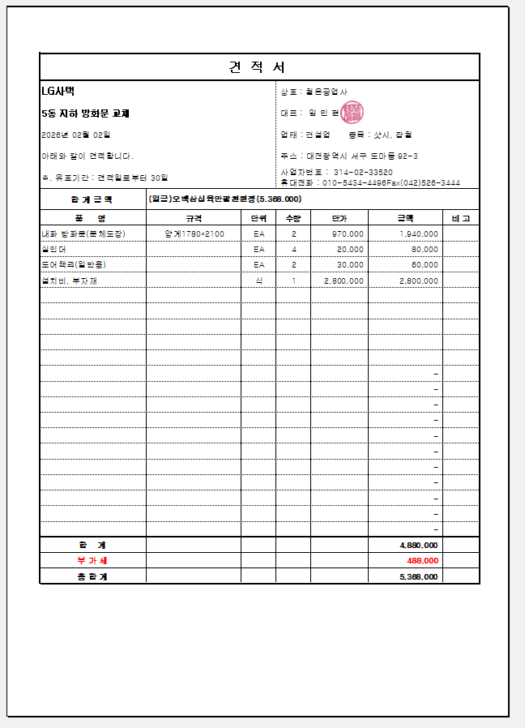
<첨부_전문업체 견적서>

